バトル
バトル |  |  |  |  |  |  |  |  | 最終編集日 | 2020-02-13
 |  |  |  |  |  |  |  |  | 最終編集者 | 近藤

 | 概要
 |  | ホーム画面からたたかうボタンが押下されたとき、バトル画面へと遷移
 | 画面
 |  | ホーム、バトル
 | 使用テーブル
 |  | user、lv、magics、enemies
 | 使用カラム
 |  | なし
 | 画面遷移
 |  | ホーム画面→スタート画面
 | 処理内容
 |  | ホーム画面から「せんとう」「ボス」が押下されたとき以下を行う
 |  |  | 「せんとう」押下時
 |  |  |  | ユーザのインスタンスを引数にして、DAOからエネミーの検索メソッドを呼び出し、リストで受け取る。
 |  |  |  |  | DAOの検索メソッドでは以下を行う
 |  |  |  |  |  | appear_lvがユーザのLV以下のものだけを検索する
 |  |  |  | 0からリストのサイズのマイナス1した値を最大値として整数の乱数を生成
 |  |  |  |  | 例：受け取ったリストが5件の場合は、0から4（整数）までの乱数を作る。
 |  |  |  | その乱数をリストのインデックスにして、エネミー型での変数に代入する
 |  |  |  | その変数をセッションに保存
 |  |  |  | バトル画面へ遷移
 |  |  | 「ボス」押下時
 |  |  |  | 引数を999にして、DAOからエネミー検索メソッドを呼び出す
 |  |  |  |  | 検索メソッドでは以下を行う
 |  |  |  |  |  | id=999のものを呼び出す
 |  |  |  | エネミー型で受け取ったリストを、エネミー型の変数に代入する
 |  |  |  | その変数をセッションに保存
 |  |  |  | ボス画面へ遷移

 |  | バトル画面
 |  |  | 「たたかう」コマンド押下時
 |  |  |  |  | 実装コード
 |  |  |  |  |  | BattleInfo bi = new BattleInfo();
 |  |  |  |  |  | if(ユーザー.speed>エネミー.speed) {
 |  |  |  |  |  |  | //ユーザ先攻
 |  |  |  |  |  |  | bi = chara ユーザー.attack(エネミー);
 |  |  |  |  |  |  | if(bi.isContinue)
 |  |  |  |  |  |  |  | bi = chara エネミー.attack(ユーザー)
 |  |  |  |  |  | } else {
 |  |  |  |  |  |  | //ユーザー後攻
 |  |  |  |  |  |  | bi = chara エネミー.attack(ユーザー);
 |  |  |  |  |  |  | if(bi.isContinue)
 |  |  |  |  |  |  |  | bi = chara ユーザー.attack(エネミー);
 |  |  |  |  |  | return bi //jsonで返す

 |  |  |  |  | ここまでで1ターン終了。次のコマンド入力待ち。
 |  |  |  |  | 戦闘勝利や敗北による画面遷移はJavaScript側で行う

 |  |  |  |  | 以下、一連の流れで使用するクラスや、メソッド
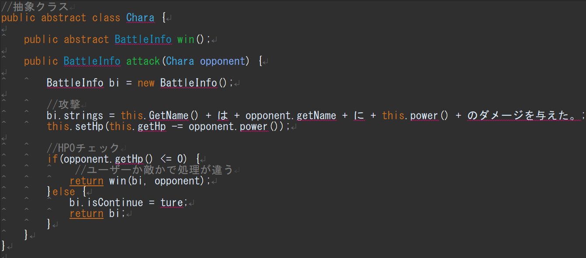

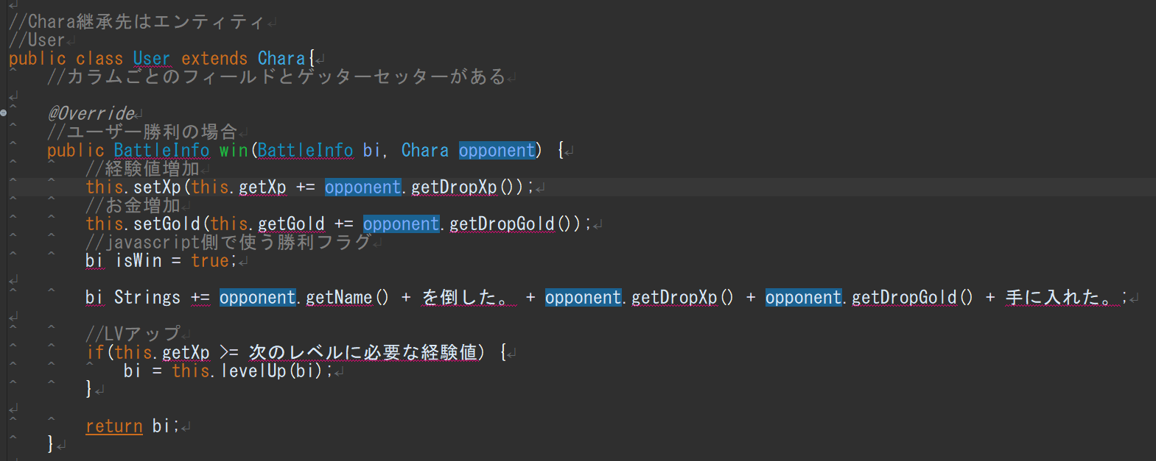

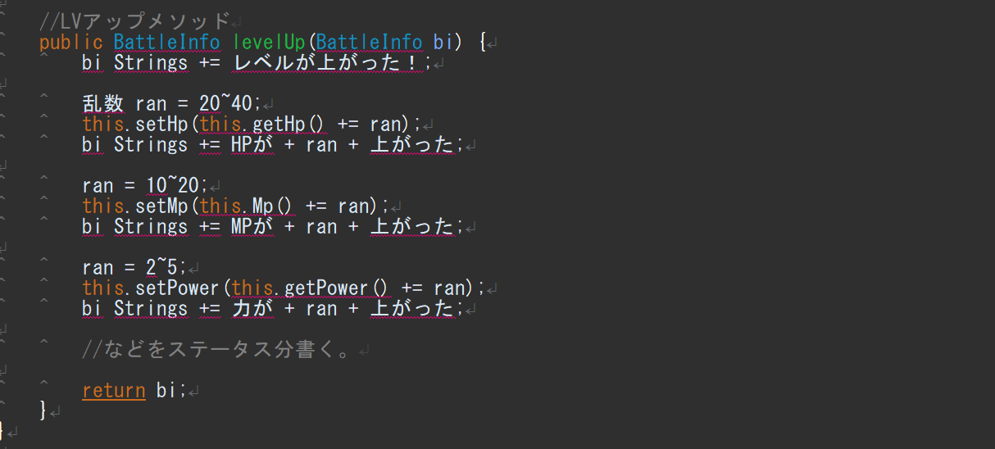

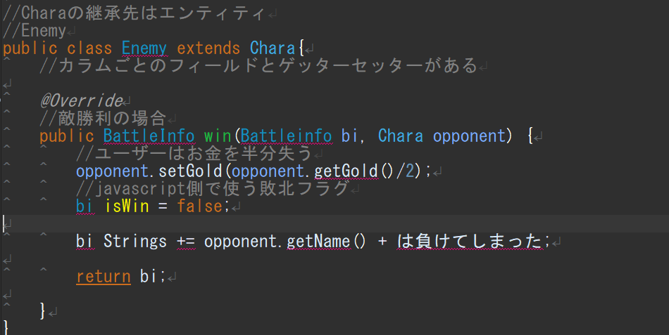

 |  |  |  |  | 上記コードを遵守する必要はありません。
 |  |  |  |  | 変数名やメソッドは適宜、適切だと思うものに変更して構いません。

 |  |  |  | そのほかコマンドの「まほう」、「ぼうぎょ」、「にげる」も上記を参考に作成ください。

てんしょく
てんしょく |  |  |  |  |  | 最終編集日 | 2020-02-12 | 画面遷移図 |  |  |  | 最終編集日 | 2015-06-02
 |  |  |  |  |  | 最終編集者 | 新垣 |  |  |  |  | 最終編集者 | 鷹箸
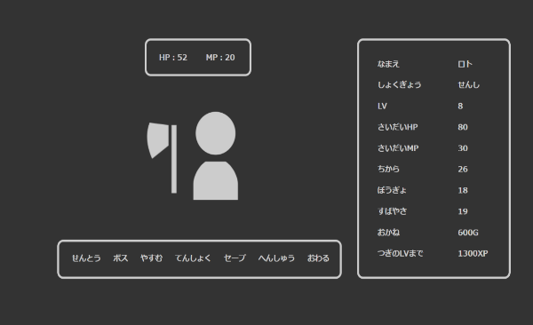
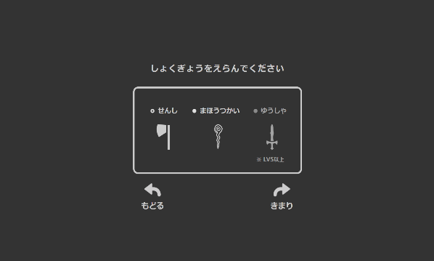

 |  |  |  |  |  |  |  | 機能ID | F000000 | 機能名 | ユーザ認証機能

 |  |  | 処理① |  | 処理②

 |  |  |  | roles tableの情報を元に選択項目を表示

 | ① | roles tableから全データを取得
 |  | リクエストスコープに保存してchoseRole.jspへ遷移

 | ② | 自身のパラメーターからroleによる補正を除去
 |  | formで選択結果を受け取り |  |  |  |  |  | 機能ID | F001000 | 機能名 | テスト管理機能
 |  | 新しいroleの補正を適用
 |  | userエンティティーにセット
 |  | アップデート

 |  |  |  |  |  |  |  | 機能ID | F002000 | 機能名 | テスト実施機能

 |  |  |  |  |  |  |  | 機能ID | F003000 | 機能名

 |  |  |  |  |  |  |  | 機能ID |  | 機能名

セーブ
セーブ |  |  |  |  |  |  |  |  | 最終編集日 |  |  | 2020-02-12
 |  |  |  |  |  |  |  |  | 最終編集者 |  |  | 新垣

 |  |  |  |  |  |  | 

 |  |  |  |  |  | 処理①

 | 処理① |  |  |  |  |  |  | アップデート項目一覧
 |  |  |  |  |  |  |  |  | idで対象レコードを検索
 |  | ホーム画面のセーブを押すとhomeControllerに遷移(save)
 |  | homeControllerでの処理 |  |  |  |  |  | user table |  | bag table |  |  |  | equipment table
 |  |  | ・sessionに保存されたUser型のインスタンスを取得 |  |  |  |  |  | role_id |  | consume_id |  |  |  | equip_id
 |  |  | ・取得したUser型のインスタンス情報をもとにDBに対してアップデートをかける。 |  |  |  |  |  | lv |  | count |  |  |  | count
 |  |  |  | アップデート成功時 |  |  |  |  | max_hp
 |  |  |  |  | リクエストスコープに「セーブしました」と保存して、home.jspに遷移 |  |  |  | hp
 |  |  |  | アップデート失敗時 |  |  |  |  | max_mp
 |  |  |  |  | リクエストスコープに「セーブ失敗<br>再度セーブしてください」と保存して、home.jspに遷移 |  |  |  | mp
 |  |  |  |  |  |  |  |  | power
 |  |  |  |  |  |  |  |  | intelligence |  |  |  | countが0の場合
 |  |  |  |  |  |  |  |  | defense |  |  |  | レコードを削除
 |  |  |  |  |  |  |  |  | speed
 |  |  |  |  |  |  |  |  | xp
 |  |  |  |  |  |  |  |  | gold
 |  |  |  |  |  |  |  |  | update_date

